Abb. D8-4web
Zurück zum Inhalt
Abb. D8-4web: Absolvent:innen und Abgänger:innen von allgemeinbildenden und beruflichen Schulen seit 2014 und Prognose* bis 2040 (Anzahl)
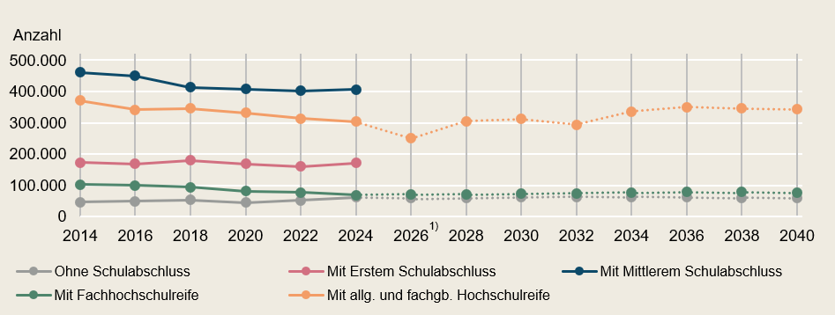

* Ohne Ersten und Mittleren Schulabschluss, da zu diesen Abschlussarten keine Prognosen vorliegen.
1) Rückgang der Absolvent:innen mit Hochschulreife bedingt durch Rückumstellung zu G9 in Nordrhein-Westfalen und Schleswig-Holstein.
Quelle: Anzahl: Sekretariat der KMK, Schüler:innen, Klassen, Lehrkräfte und Absolvent:innen; Prognose: Sekretariat der KMK; Vorausberechnung der Schüler- und Absolvent:innenzahlen
-> Tab. D8-1web

Quelle: Saks & Giar, 2022.

Abb. D8-5web
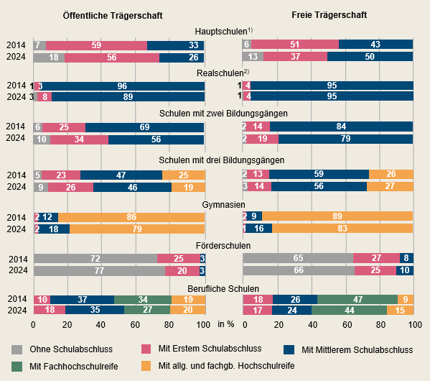
Zurück zum Inhalt
Abb. D8-5web: Verteilung der Absolvent:innen* und Abgänger:innen** *** zwischen den Abgangsjahren 2014 und 2024 nach Trägerschaft und Schularten (in %)

*Aufgrund des Einbezugs derjenigen, die den schulischen Teil der Fachhochschulreife erreicht haben (unter Mittlerer Schulabschluss) kann es zu Abweichungen zu in Vergangenheit berichteten Angaben kommen.
** Ohne Schulabbrecher:innen (unterjährige Abgänger:innen), da zu diesen in der amtlichen Schulstatistik keine Daten vorliegen.
*** Ohne Abendschulen, Kollegs, Externe, Gesundheitsschulen und Absolvierende bzw. Abgehende ohne Angabe.
1) Hauptschulen sind Schulen mit einem Bildungsgang, der auf den Ersten Schulabschluss ausgerichtet ist.
2) Realschulen sind Schulen mit einem Bildungsgang, der auf den Mittleren Schulabschluss ausgerichtet ist.
Quelle: Statistische Ämter des Bundes und der Länder, Schulstatistik, eigene Berechnungen
-> Tab. D8-5web

